Feuil1
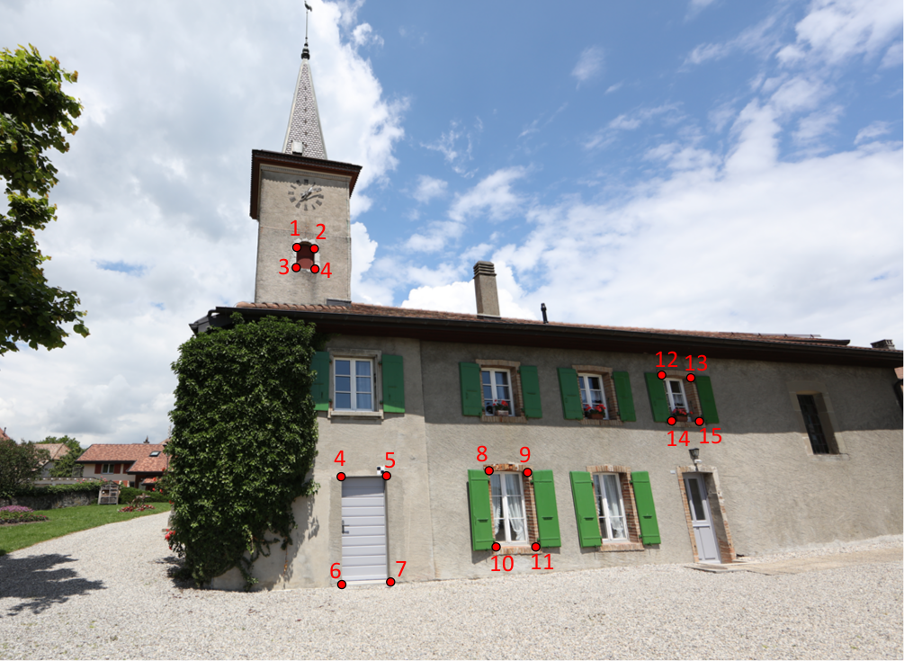
 | MS60 |  |  | Restitution (Agisoft) |  |  |  | Forme sur nuage (Agisoft)
Id Point | Est | Nord | Altitude | Est | Nord | Altitude | Erreur [mm] | Est | Nord | Altitude | Erreur
1 | 624.148 | 433.759 | 510.448 | 624.127 | 433.711 | 510.432 | 54
2 | 624.815 | 433.89 | 510.387 | 624.796 | 433.889 | 510.405 | 26
3 | 624.139 | 433.72 | 509.546 | 624.130 | 433.708 | 509.557 | 19
4 | 624.817 | 433.904 | 509.552 | 624.800 | 433.906 | 509.562 | 20
5 | 626.051 | 427.8 | 501.749 | 626.063 | 427.800 | 501.745 | 12
6 | 626.927 | 428.022 | 501.77 | 626.932 | 428.020 | 501.765 | 8
7 | 626.036 | 427.822 | 499.83 | 626.050 | 427.829 | 499.825 | 16
8 | 626.927 | 428.024 | 499.841 | 626.934 | 428.023 | 499.832 | 11
9 | 629.091 | 428.657 | 501.86
10 | 629.97 | 428.891 | 501.85
11 | 629.09 | 428.669 | 500.351
12 | 629.969 | 428.895 | 500.338
13 | 633.849 | 429.879 | 504.171
14 | 634.704 | 430.105 | 504.16
15 | 633.856 | 429.88 | 503.02
16 | 634.696 | 430.1 | 503.023

